記入例
 |  |  |  |  | 記入日を入力

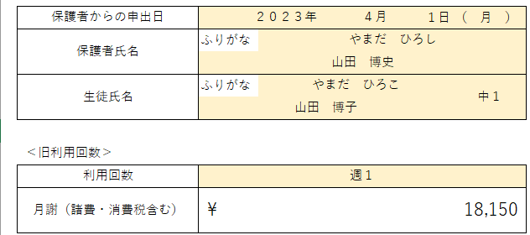
 |  |  |  | 申出日 保護者氏名 生徒氏名・学年を入力or選択

 |  |  |  | 現在の利用回数を選択 ※月謝は自動入力

①翌月からの変更の場合 |  |  |  |  |  | ②月途中から変更の場合

 |  |  |  | 変更後の利用回数を選択 ※月謝は自動入力
 |  |  |  |  |  |  | 変更前の利用回数・通塾回数を選択
 |  |  |  |  |  |  | 変更後の利用回数・通塾回数を選択
 |  |  |  | 変更期間を選択 |  |  | ※金額は自動入力

 |  |  |  |  |  |  | 変更期間を選択

 |  |  | 教室名 塾長名を入力 |  |  | ※月途中から変更の場合、それぞれの通塾回数で通塾した回数を計算
 |  |  |  |  |  | 例）月・木の週２で通っていた生徒が、１日が月曜日で３１日まである月に、１１日から通い放題にする場合
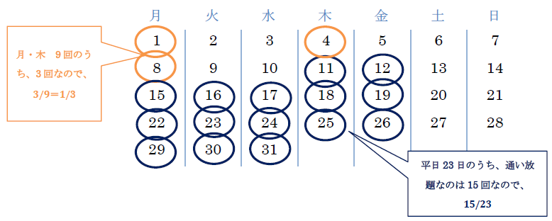

 | 内容を確認後、本部へメールorFAX
 | メール | fc-s-live@e-live-online.com
 | FAX | 054-284-6813

 |  |  |  |  |  |  | →29,150×3/9=9,717
 |  |  |  |  |  |  | →43,450×15/23=28,337

小中学生料金
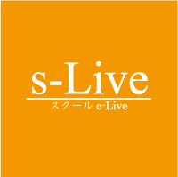
 | 2か月目以降のお支払金額（月謝+諸費）

 | 通い放題 | 週３回 | 週２回 | 週１回
小学3・4年生 | なし | 税込20,900円 | 税込15,950円 | 税込11,000円
小学5・6年生 | 税込33,550円 | 税込30,800円 | 税込22,550円 | 税込14,300円

 | 通い放題 | 週３回 | 週２回 | 週１回
中学1・2年生 | 税込43,450円 | 税込40,700円 | 税込29,150円 | 税込18,150円
中学3年生 | 税込53,350円 | 税込50,600円 | 税込35,750円 | なし

